关系图
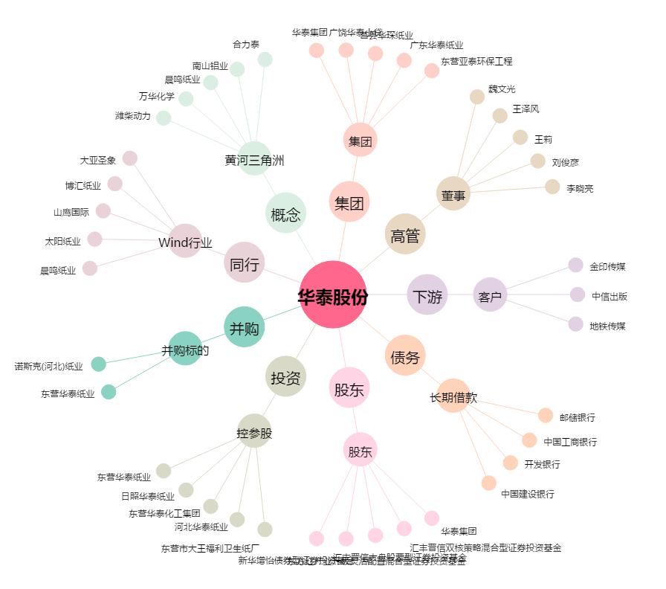
华泰股份[600308.SH] - 关系概览图

